Notice
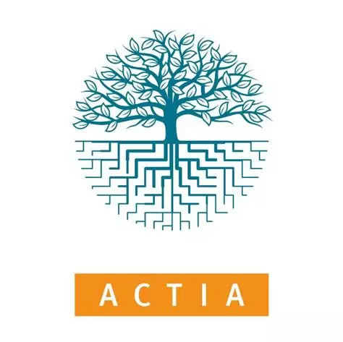
Les données fournies dans ce fichier ont été produites dans le cadre du projet AGRIBALYSE. Elles sont mises à disposition publiquement par les partenaires du projet, dans le cadre de la politique "openData " de l'ADEME (licence Etalab). Ces données renseignent sur les impacts environnementaux des productions agricoles et de quelques produits de la mer; calculées selon la méthode de l'Analyse du Cycle de Vie (ACV). La méthodologie est décrite en détail dans la documentation disponible sur le site web. Ces données sont une version simplifiée de la base de données Agribalyse, exploitable dans son intégralité avec les logiciels ACV (SimaPro, openLCA, Brightway). Ces données, à l'étape agricole (incluant les intrants agricoles et les opérations à la ferme); sont complémentaires aux données sur les produits alimentaires (incluant les étapes de transformation, logistique, emballage, préparation...) disponibles sur le site web. | 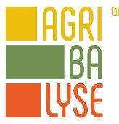
Les résultats d'impacts sont donnés pour 1 kg de produit agricole sortie ferme.
POINTS D'ATTENTION : - Le produit Quinoa FR apparait en doublon en raison d'une erreur corrigée dans le tableur mais pas encore dans l'ICV (en cours) : une correction d'une erreur d'attribution d'emballage détectée suite à la publication de la version 3.2 dans les logiciels ACV. La ligne en rouge corresponde à la valeur non corrigée, c'est-à-dire identiques à la version 3.2 dans les logiciels ACV ; la ligne en noir corresponde à la valeur corrigée (donc non alignées avec la version 3.2 disponible actuellement dans les logiciels ACV) - Les facteurs d'impacts relatifs aux produits "Oeufs" et "Poules de réforme" ont été retirés, suite à la détection d'une erreur dans les inventaires de cycles de vie, ayant un impact significatif sur les résultats d'impacts. Une mise à jour est en cours. De nouvelles valeurs seront disponibles prochainement. - Les déclinaisons de produits Bleu Blanc Coeur pour la volaille, le porc et les oeufs ont été retirés de ce tableur présentant les résultats d'impact pour la version 3.2 d'Agribalyse car ils sont en cours de mises à jour. Les impacts des produits BBC issus des tableurs de la version 3.1 ne sont pas comparables avec les produits équivalents de la version 3.2. - Les déclinaisons des produits porc suivants ont été rerités de ce tableur cat obsolètes : "Truie de réforme, conventionnel, traitement des boues excédentaires, à la ferme, France" ET "Porc, conventionnel, traitement des boues excédentaires, à la ferme, France"
Mise à jour de la 3.2 : EVEA S.A, Means-InOut INRAE pour l'amont agricole, et les membres et adhérents du GIS REVALIM
Revue Critique de la 3.2 : GIS REVALIM et EVEA S.A
Licence : Licence Ouverte "Etalab"
Version : Agribalyse v3.2; Septembre 2024
Date dernière modification : 21/08/2025
La base de données est propriétée de l'ADEME, elle est pilotée au sein du GIS Revalim.
www.agribalyse.fr

